상품제안서
접이식 실리콘텀블러 500ml+굿즈케이스 | 상품코드: S44312

 |  |  |  |  |  |  | 02-713-8555 | www.synergygift.co.kr
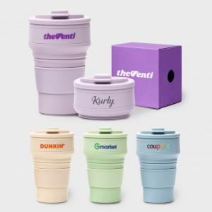

【상세/제작정보】

【인쇄/포장옵션】 | 레이저, 풀칼라 / 포장불가능

【공급단가】 | 수량 | 100~ | 300~ | 500~ | 1,000~ | 5,000~
*VAT별도 | 라벤더 | 6,700원 | 6,400원 | 6,250원 | 6,100원 | 5,900원
 | 오트베이지 | 6,700원 | 6,400원 | 6,250원 | 6,100원 | 5,900원
 | 밀크그린 | 6,700원 | 6,400원 | 6,250원 | 6,100원 | 5,900원
 | 그레이블루 | 6,700원 | 6,400원 | 6,250원 | 6,100원 | 5,900원

【상품 URL】 | https://www.synergygift.co.kr:443/src/goods_detail.php?gdno=44312

